Tabelle1
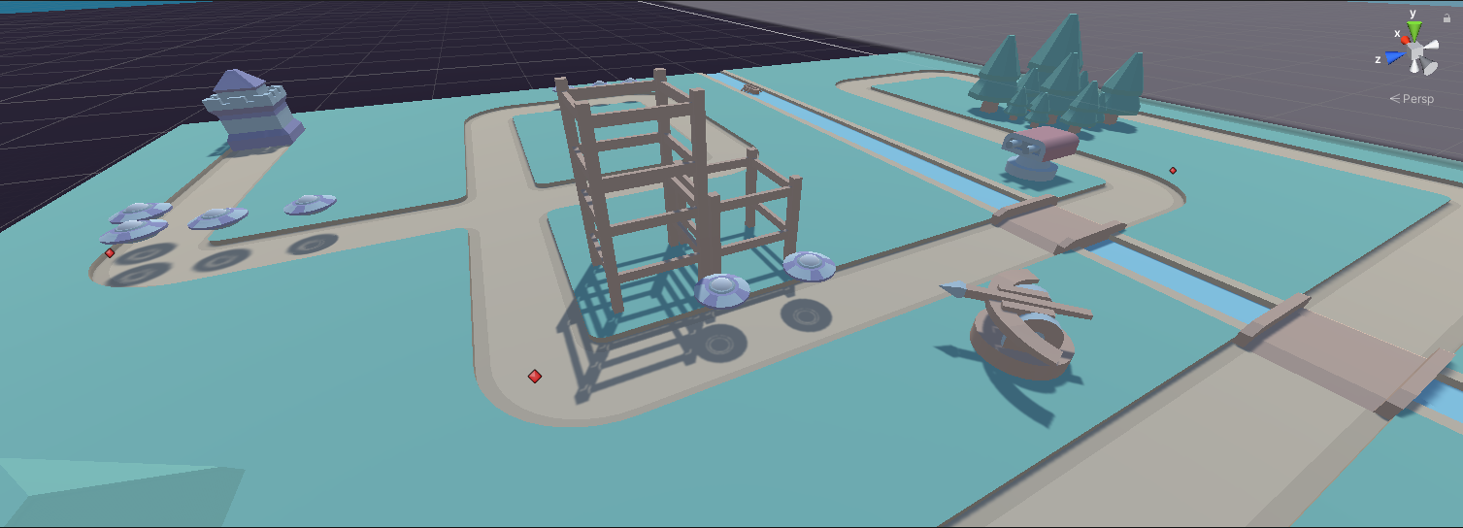
Sprint Review Protocol

Sprint No: |  | 4
Date & Time |  | 4/26/22
Group Number |  | 2
Participant 1 |  | Schneider Brian
Participant 2 |  | Rutschka Simon
Participant 3 |  | Berg Alexander
Participant 4 |  | Hämmerle Josua
Participant 5 |  | Wunsch Lukas
Mentor |  | Parg Manuel-Christopher

List the Ids of the Requirements which are subject to the review
Req ID | short description [opt] | Estimate [h] | Real Efort [h] | Delta [h] | Passed | failed | remarks
1 | Towerklasse erstellen | 5 | 8 | 3 | 1 |  | Keine speziellen Fähigkeiten
2 | Tower Target Locking | 3 | 6 | 3 | 1
3 | Tower Schießfunktion | 10 | 15 | 5 | 1
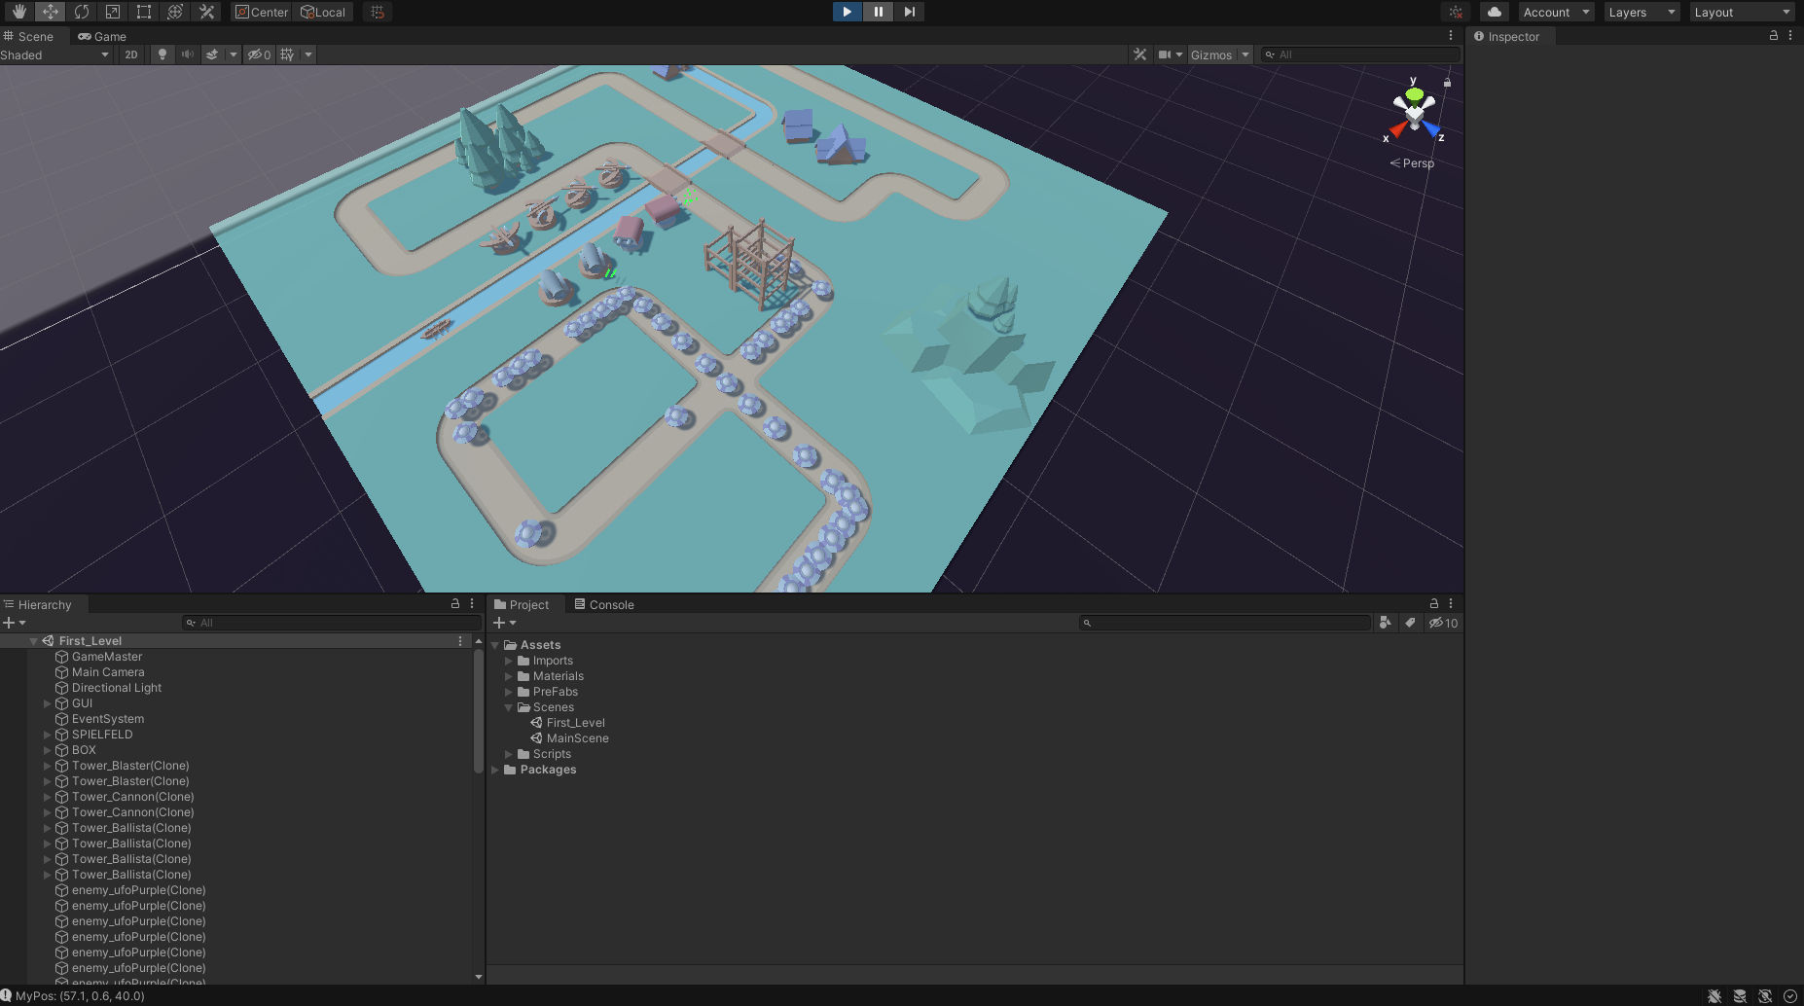
4 | Enemys Pathfinding | 8 | 10 | 2 | 1
5 | Enemys erstellen | 10 | 10 | 0 | 1 |  | Nur ein Gegnertyp/Keine HP
6 | Basic Wavespawningfunktionalität | 8 | 10 | 2 | 1
7 | Wavespawn-Timer für HUD | 2 | 2 | 0 | 1
8 | Level 1: Layout erstellen | 5 | 6 | 1 | 1 |  | Nur für Level 1
9 | Level 1: Path setzen | 2 | 2 | 0 | 1 |  | Nur für Level 1
10 | Level 1: Design | 10 | 6 | -4 | 1 |  | Asset Pack von xyz
10 |  | 63 | 75 | 12 | 10 | 0

